Ranking PiN_DMC>3,5T
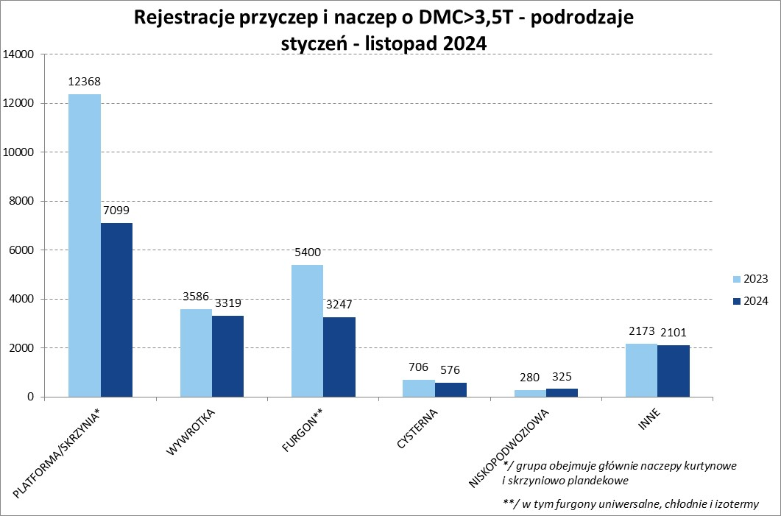
PZPM |  |  |  |  |  | 2024-12-09
Pierwsze rejestracje NOWYCH przyczep i naczep* o DMC>3,5T, udział w rynku %
First Registrations of NEW Trailers & Semi-Trailers with GVW>3.5T, Market Share %
 |  |  |  |  |  | Sztuki / Units
Pozycja | Marka | Rok narastająco Styczeń - Listopad
 |  | YTD January - November
 |  | 2024 |  | 2023 |  | Zmiana % r/r
No. | Make
 |  | Ogółem | Udział % | Ogółem | Udział % | Change % y/y
 |  | Total | Mkt shr % | Total | Mkt shr %
1 | SCHMITZ CARGOBULL | 3603 | 21.62% | 6127 | 24.99% | -41.2%
2 | WIELTON | 2127 | 12.76% | 3804 | 15.52% | -44.1%
3 | KRONE | 2065 | 12.39% | 4203 | 17.15% | -50.9%
4 | KOEGEL | 1699 | 10.19% | 1545 | 6.30% | 10.0%
5 | WECON | 642 | 3.85% | 768 | 3.13% | -16.4%
6 | SCHWARZMUELLER | 584 | 3.50% | 688 | 2.81% | -15.1%
7 | BODEX | 453 | 2.72% | 577 | 2.35% | -21.5%
8 | KEMPF | 412 | 2.47% | 433 | 1.77% | -4.8%
9 | KAESSBOHRER | 352 | 2.11% | 331 | 1.35% | 6.3%
10 | ZASŁAW | 323 | 1.94% | 330 | 1.35% | -2.1%
11 | FLIEGL | 293 | 1.76% | 371 | 1.51% | -21.0%
12 | MEGA | 265 | 1.59% | 520 | 2.12% | -49.0%
13 | INTER CARS - FEBER | 232 | 1.39% | 355 | 1.45% | -34.6%
14 | MEILLER-KIPPER | 201 | 1.21% | 122 | 0.50% | 64.8%
15 | CIMC | 178 | 1.07% | 297 | 1.21% | -40.1%
16 | D-TEC | 167 | 1.00% | 134 | 0.55% | 24.6%
17 | BERGER | 150 | 0.90% | 280 | 1.14% | -46.4%
18 | GT TRAILERS/GNIOTPOL | 141 | 0.85% | 225 | 0.92% | -37.3%
19 | BENALU | 140 | 0.84% | 229 | 0.93% | -38.9%
20 | FFB FELDBINDER | 123 | 0.74% | 92 | 0.38% | 33.7%
 | Pozostałe / Others | 2517 | 15.1% | 3082 | 12.6% | -18.3%
 | OGÓŁEM / TOTAL | 16667 | 100% | 24513 | 100% | -32.0%
*/ bez rejestracji czasowych
Źródło: analizy PZPM na podstawie CEP
Source: PZPM analysis based on Central Register of Vehicles

Ranking Naczepy DMC>3,5T
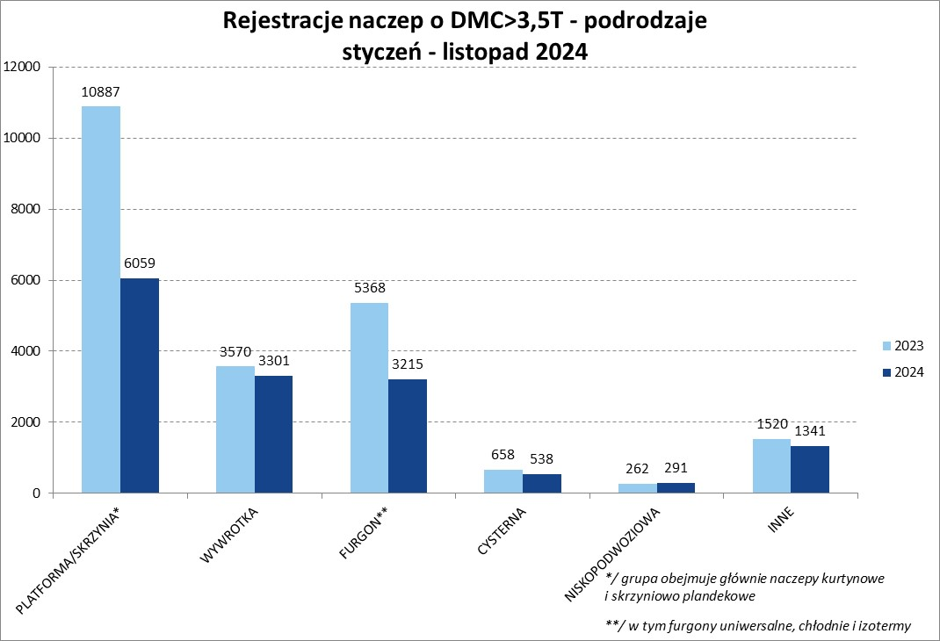

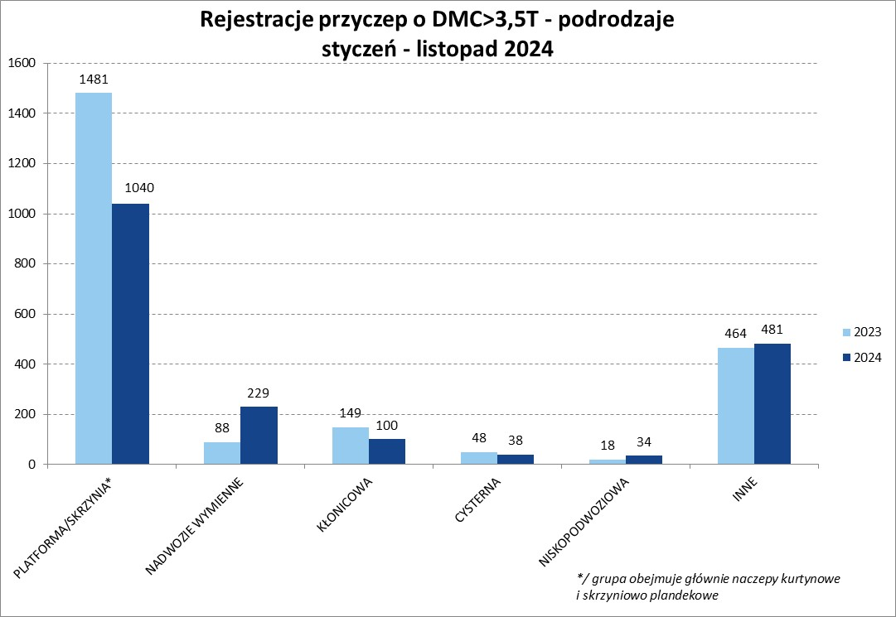
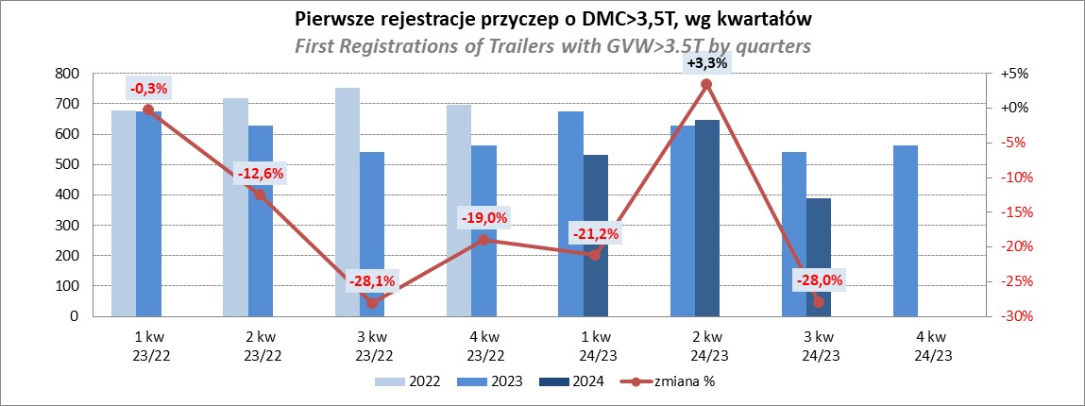
PZPM |  |  |  |  |  | 2024-12-09
Pierwsze rejestracje NOWYCH naczep* o DMC>3,5T, udział w rynku %
First Registrations of NEW Semi-Trailers with GVW>3.5T, Market Share %
 |  |  |  |  |  | Sztuki
Pozycja | Marka | Rok narastająco Styczeń - Listopad
 |  | YTD January - November
 |  | 2024 |  | 2023 |  | Zmiana % r/r
No. | Make
 |  | Ogółem | Udział % | Ogółem | Udział % | Change % y/y
 |  | Total | Mkt shr % | Total | Mkt shr %
1 | SCHMITZ CARGOBULL | 3596 | 24.4% | 6120 | 27.49% | -41.2%
2 | KRONE | 2048 | 13.9% | 4197 | 18.85% | -51.2%
3 | WIELTON | 1789 | 12.1% | 3452 | 15.50% | -48.2%
4 | KOEGEL | 1680 | 11.4% | 1540 | 6.92% | 9.1%
5 | SCHWARZMUELLER | 570 | 3.9% | 677 | 3.04% | -15.8%
6 | BODEX | 445 | 3.0% | 567 | 2.55% | -21.5%
7 | KEMPF | 412 | 2.8% | 433 | 1.94% | -4.8%
8 | KAESSBOHRER | 324 | 2.2% | 314 | 1.41% | 3.2%
9 | ZASŁAW | 292 | 2.0% | 288 | 1.29% | 1.4%
10 | MEGA | 264 | 1.8% | 520 | 2.34% | -49.2%
11 | FLIEGL | 263 | 1.8% | 351 | 1.58% | -25.1%
12 | INTER CARS - FEBER | 232 | 1.6% | 355 | 1.59% | -34.6%
13 | CIMC | 178 | 1.2% | 297 | 1.33% | -40.1%
14 | MEILLER-KIPPER | 171 | 1.2% | 89 | 0.40% | 92.1%
15 | D-TEC | 167 | 1.1% | 134 | 0.60% | 24.6%
16 | BERGER | 150 | 1.0% | 280 | 1.26% | -46.4%
17 | BENALU | 140 | 0.9% | 229 | 1.03% | -38.9%
18 | FFB FELDBINDER | 123 | 0.8% | 92 | 0.41% | 33.7%
19 | STAS | 97 | 0.7% | 151 | 0.68% | -35.8%
 | JANMIL | 97 | 0.7% | 89 | 0.40% | 9.0%
 | Pozostałe / Others | 1707 | 11.6% | 2090 | 9.4% | -18.3%
 | OGÓŁEM / TOTAL | 14745 | 100% | 22265 | 100% | -33.8%
*/ bez rejestracji czasowych
Źródło: analizy PZPM na podstawie CEP
Source: PZPM analysis based on Central Register of Vehicles

Przyczepy lekkie
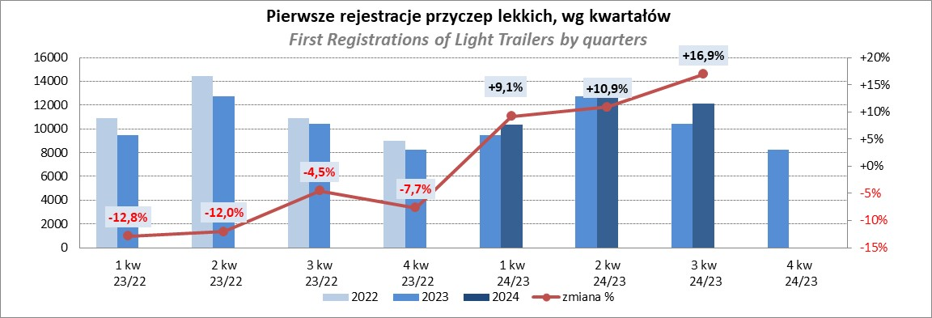
PZPM |  |  |  |  |  | 2024-12-09
Pierwsze rejestracje NOWYCH przyczep lekkich*, udział w rynku %
First Registrations of NEW Light Trailers*, Market Share %
 |  |  |  |  |  | Sztuki / Units
Pozycja | Marka | Rok narastająco Styczeń - Listopad
 |  | YTD January - November
 |  | 2024 |  | 2023 |  | Zmiana % r/r
No. | Make
 |  | Ogółem | Udział % | Ogółem | Udział % | Change % y/y
 |  | Total | Mkt shr % | Total | Mkt shr %
1 | NEPTUN-SORELPOL | 11446 | 26.24% | 10634 | 27.46% | 7.6%
2 | TEMARED | 10421 | 23.89% | 8518 | 21.99% | 22.3%
3 | NIEWIADÓW | 2560 | 5.87% | 3027 | 7.82% | -15.4%
4 | ZASŁAW | 2518 | 5.77% | 2339 | 6.04% | 7.7%
5 | FARO | 2092 | 4.80% | 1566 | 4.04% | 33.6%
6 | BRENDERUP-THULE TRAILERS | 1982 | 4.54% | 799 | 2.06% | 148.1%
7 | RYDWAN | 1569 | 3.60% | 1548 | 4.00% | 1.4%
8 | MARTZ | 1169 | 2.68% | 1293 | 3.34% | -9.6%
9 | FRACHT | 880 | 2.02% | 586 | 1.51% | 50.2%
10 | WIDPOL | 815 | 1.87% | 845 | 2.18% | -3.6%
11 | WIOLA | 802 | 1.84% | 818 | 2.11% | -2.0%
12 | LORRIES | 565 | 1.30% | 480 | 1.24% | 17.7%
13 | MASTER-TECH | 535 | 1.23% | 511 | 1.32% | 4.7%
14 | GŁOWACZ | 494 | 1.13% | 503 | 1.30% | -1.8%
15 | STIM | 468 | 1.07% | 338 | 0.87% | 38.5%
16 | W.N.P. M.SUSKI | 449 | 1.03% | 392 | 1.01% | 14.5%
17 | SPAWLINE | 358 | 0.82% | 378 | 0.98% | -5.3%
18 | MER | 309 | 0.71% | 181 | 0.47% | 70.7%
19 | BLYSS | 276 | 0.63% | 182 | 0.47% | 51.6%
20 | MIRO-CAR1 | 269 | 0.62% | 255 | 0.66% | 5.5%
 | Pozostałe / Others | 3647 | 8.4% | 3538 | 9.1% | 3.1%
 | OGÓŁEM / TOTAL | 43624 | 100% | 38731 | 100% | 12.6%
*/ bez rejestracji czasowych
Źródło: analizy PZPM na podstawie CEP
Source: PZPM analysis based on Central Register of Vehicles

Ranking_P-CR
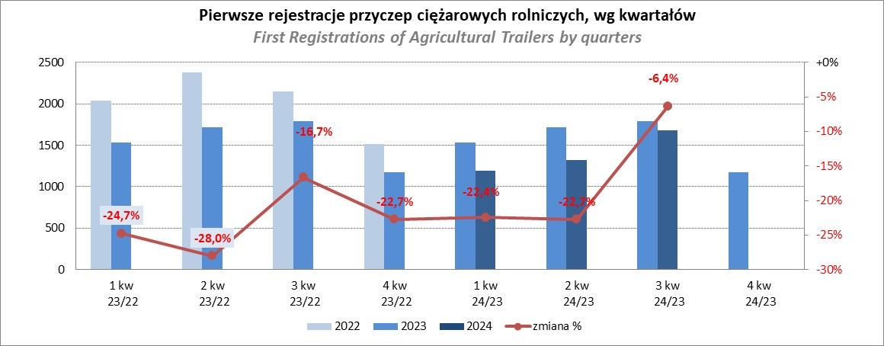
PZPM |  |  |  |  |  | 2024-12-09
Pierwsze rejestracje NOWYCH przyczep ciężarowych rolniczych*, udział w rynku %
First Registrations of NEW Agricultural Trailers*, Market Share %
 |  |  |  |  |  | Sztuki / Units
Pozycja | Marka | Rok narastająco Styczeń - Listopad
 |  | YTD January - November
 |  | 2024 |  | 2023 |  | Zmiana % r/r
No. | Make
 |  | Ogółem | Udział % | Ogółem | Udział % | Change % y/y
 |  | Total | Mkt shr % | Total | Mkt shr %
1 | PRONAR | 1238 | 25.24% | 1914 | 33.01% | -35.3%
2 | METAL-FACH | 711 | 14.50% | 717 | 12.36% | -0.8%
3 | METALTECH | 422 | 8.60% | 483 | 8.33% | -12.6%
4 | WIELTON | 340 | 6.93% | 437 | 7.54% | -22.2%
5 | JOSKIN | 300 | 6.12% | 132 | 2.28% | 127.3%
6 | MEPROZET | 245 | 4.99% | 174 | 3.00% | 40.8%
7 | ZASŁAW | 220 | 4.49% | 232 | 4.00% | -5.2%
8 | PPHU WODZIŃSKI | 166 | 3.38% | 309 | 5.33% | -46.3%
9 | POMOT | 146 | 2.98% | 116 | 2.00% | 25.9%
10 | TECHMONT | 103 | 2.10% | 130 | 2.24% | -20.8%
11 | MARPOL | 100 | 2.04% | 215 | 3.71% | -53.5%
12 | FLIEGL | 95 | 1.94% | 96 | 1.66% | -1.0%
13 | URSUS | 85 | 1.73% | 79 | 1.36% | 7.6%
14 | CYNKOMET | 79 | 1.61% | 97 | 1.67% | -18.6%
15 | BBC | 49 | 1.00% | 136 | 2.35% | -64.0%
 | Pozostałe / Others | 606 | 12.4% | 532 | 9.2% | 13.9%
 | OGÓŁEM / TOTAL | 4905 | 100% | 5799 | 100% | -15.4%
*/ bez rejestracji czasowych
Źródło: analizy PZPM na podstawie CEP
Source: PZPM analysis based on Central Register of Vehicles

Ranking_CR
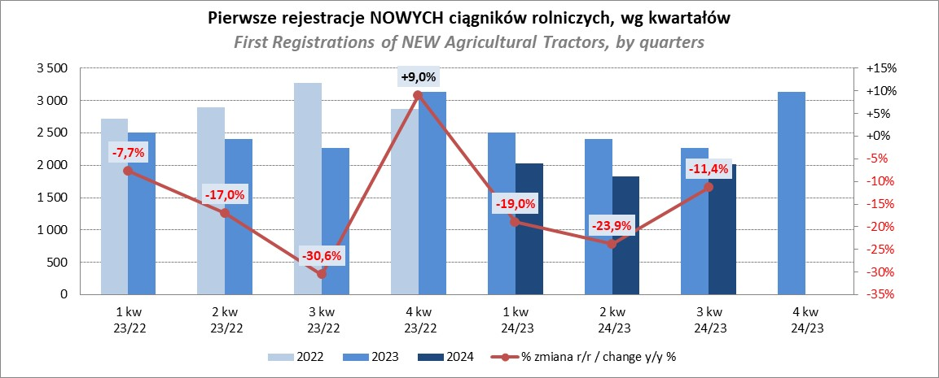
PZPM |  |  |  |  |  | 2024-12-09
Pierwsze rejestracje NOWYCH ciągników rolniczych*, udział w rynku %
First Registrations of NEW Agricultural Tractors*, Market Share %
 |  |  |  |  |  | Sztuki / Units
Pozycja | Marka | Rok narastająco Styczeń - Listopad
 |  | YTD January - November
 |  | 2024 |  | 2023 |  | Zmiana % r/r
No. | Make
 |  | Ogółem | Udział % | Ogółem | Udział % | Change % y/y
 |  | Total | Mkt shr % | Total | Mkt shr %
1 | JOHN DEERE | 1,058 | 14.32% | 1,472 | 16.40% | -28.1%
2 | NEW HOLLAND | 912 | 12.34% | 1,517 | 16.90% | -39.9%
 | KUBOTA | 912 | 12.34% | 1,064 | 11.86% | -14.3%
4 | DEUTZ-FAHR | 642 | 8.69% | 799 | 8.90% | -19.6%
5 | CASE IH | 559 | 7.56% | 556 | 6.19% | 0.5%
6 | CLAAS | 424 | 5.74% | 348 | 3.88% | 21.8%
7 | MASSEY FERGUSON | 411 | 5.56% | 460 | 5.13% | -10.7%
8 | SOLIS | 334 | 4.52% | 308 | 3.43% | 8.4%
9 | FENDT | 305 | 4.13% | 281 | 3.13% | 8.5%
10 | VALTRA | 297 | 4.02% | 426 | 4.75% | -30.3%
11 | FARMTRAC | 254 | 3.44% | 368 | 4.10% | -31.0%
12 | ARBOS | 181 | 2.45% | 160 | 1.78% | 13.1%
13 | STEYR | 164 | 2.22% | 236 | 2.63% | -30.5%
14 | ZETOR | 144 | 1.95% | 274 | 3.05% | -47.4%
15 | LS | 123 | 1.66% | 61 | 0.68% | 101.6%
 | Pozostałe / Others | 670 | 9.1% | 645 | 7.2% | 3.9%
 | OGÓŁEM / TOTAL | 7,390 | 100% | 8,975 | 100% | -17.7%
*Pojazdy zarejestrowane jako Ciągniki Rolnicze bez wyróżnionych jako potencjalne ATV / UTV
** Liczby zawierają rejestracje czasowe na koniec miesięcy
Źródło: analizy PZPM na podstawie CEP
*Vehicles registered as Agricultural Tractors without considered as ATV / UTV
Source: PZPM analysis based on Central Register of Vehicles

